Лист1
Сервис временно не доступен, если не находит материалы с поисковым словом в разделе "Законы"
Шаги | 1. Открыть https://kontur.ru/search?site=normativ
 | 2. Ввести в поиск слово, не относящееся к юриспруденции, например "лед" (смотреть прикрепленный скрин)
 | 3. Нажать "найти"
Факт | В результатах поиска "Сервис временно не доступен" | 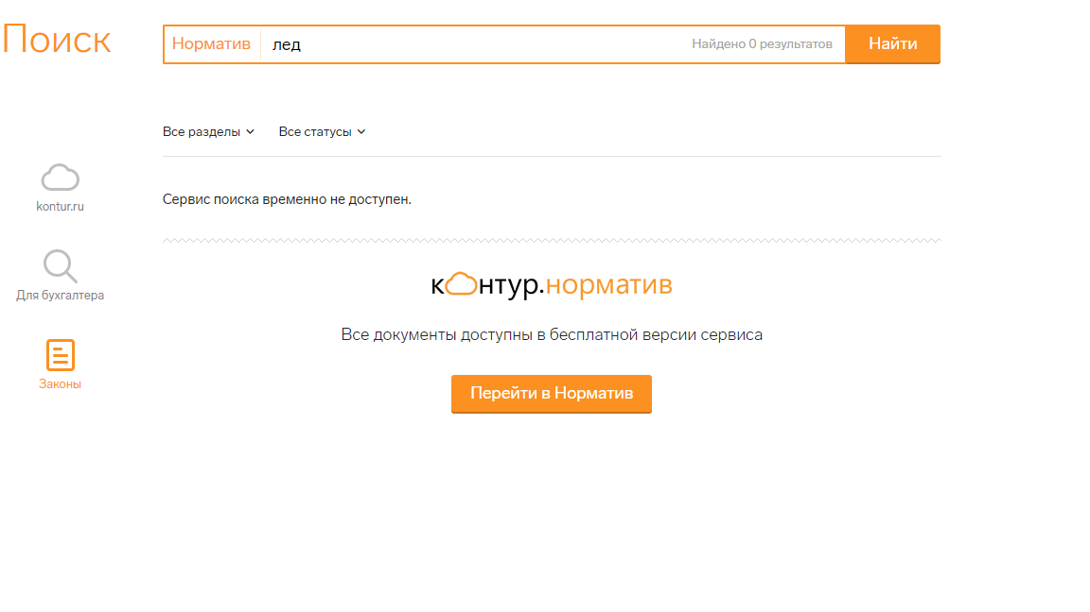
Ожидаемый результат | В результатах поиска "Искомая комбинация слов нигде не встречается.Попробуйте использовать другие ключевые слова или расширить фильтр".

Лист2
Плашка в поиске "Для бухгалтеров" не отображается в поиске слева
Шаги | 1. Открыть https://kontur.ru/search?site=all
Факт | В поле поиска слева не отображается плашка с надписью "Для бухгалтеров" | 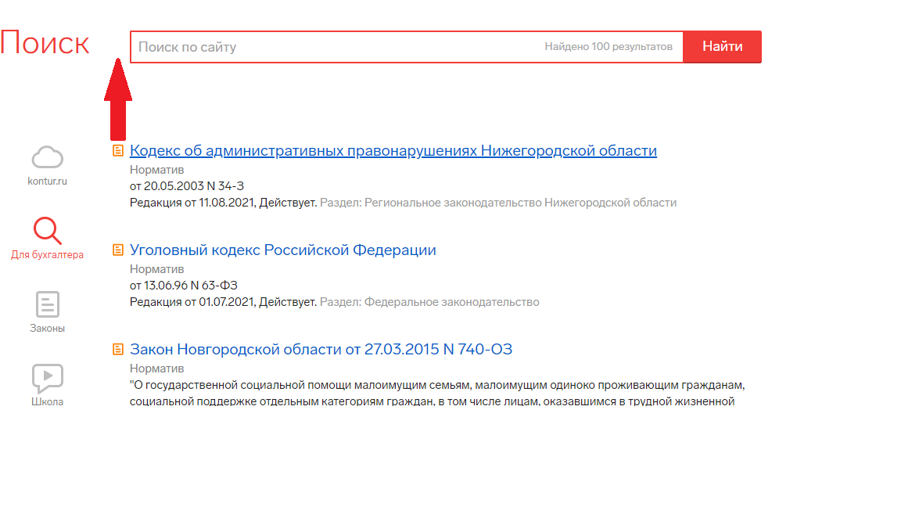
Ожидаемый результат | В поле поиска слева отображается плашка с надписью "Для бухгалтеров"

Лист3
Не производится поиск по спецсимволам в разделе Kontur.ru
Шаги | 1. Открыть https://kontur.ru/search
 | 2. Ввести в поиск "@gfgrf"
Факт | Система не отображает материалы с поисковым словом | 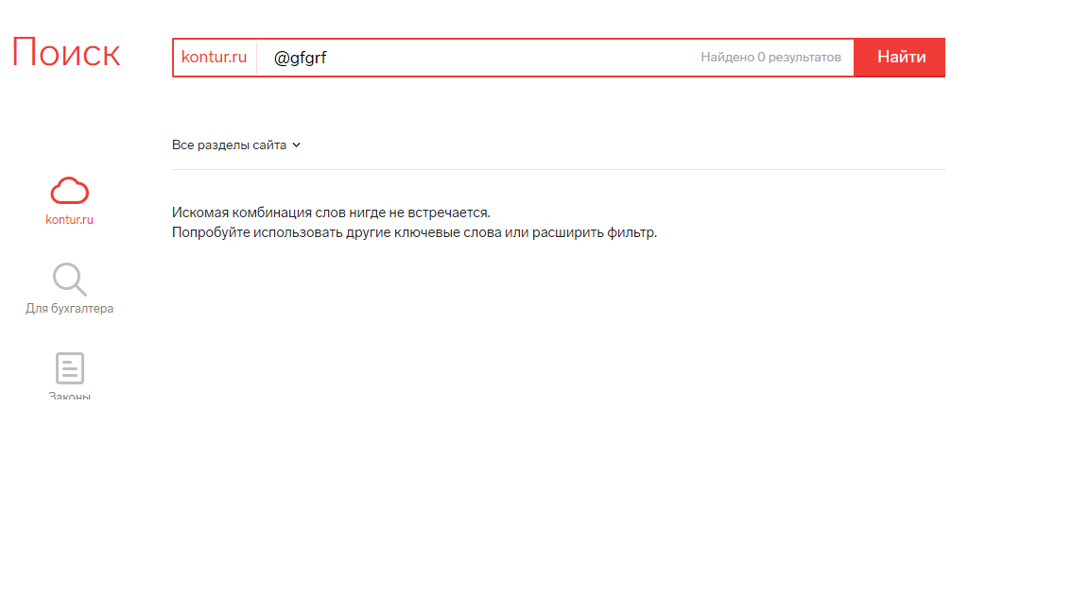
Ожидаемый результат | В выдаче отображаются материалы для слова "папка"

Лист4
В вертикальном меню отображается более 3 иконок
Шаги | 1. Открыть https://kontur.ru/search
Факт | В вертикальном меню отображается 4 иконки, остальные скрыты за многоточием | 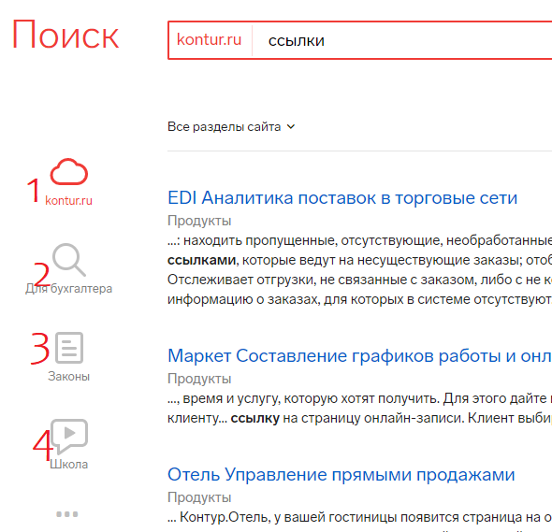
Ожидаемый результат | В вертикальном меню отображается 3 иконки, остальные скрыты за многоточием

Лист5
В разделе "Для бухгалтеров" нет фильтрации в виде списка
Шаги | 1. Открыть https://kontur.ru/search?site=all
 | 2. Ввести слово в поиск

Факт | В разделе "Для бухгалтеров" нет фильтрации в виде списка | 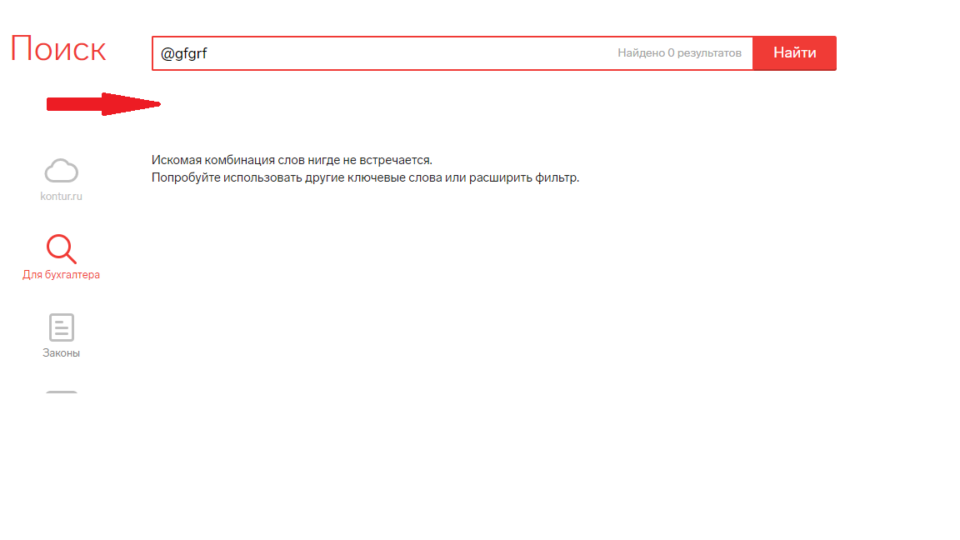
Ожидаемый результат | В разделе "Для бухгалтеров" есть фильтрация в виде списка

Лист6
Иногда в разделе ""Законы" выводит "Сервис временно не доступен"
Шаги | 1. Нажать https://kontur.ru/search
 | 2. Выбрать раздел "Законы"
 | 3. Ввести в поиск слово "фз\ федеральный закон"
Факт | Периодически поиск не срабатывает и выводит "Сервис временно не доступен" | 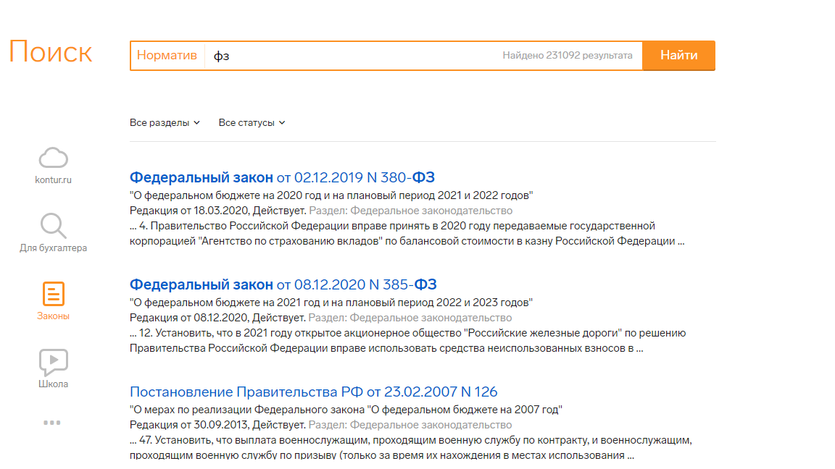 | 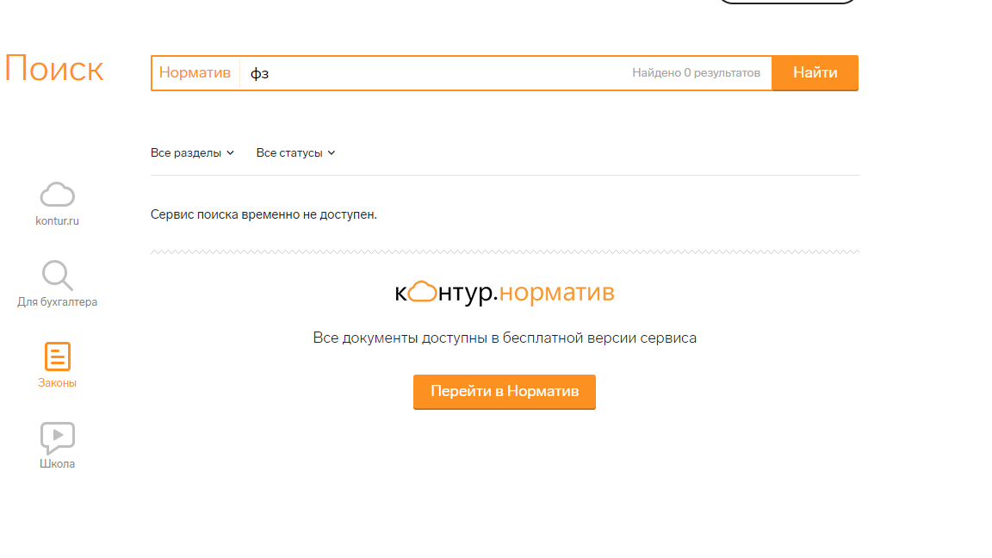
Ожидаемый результат | В результатах поиска выводятся материалы с "федеральным законом"

Лист7
Отсутствует пейджинг в разделе "Законы" при количестве результатов более 10
Шаги | 1. Нажить https://kontur.ru/search?site=normativ
 | 2. Ввести "фз\федеральный закон"
Факт | Внизу страницы отсутствует пейджинг при количестве результатов более 10 | 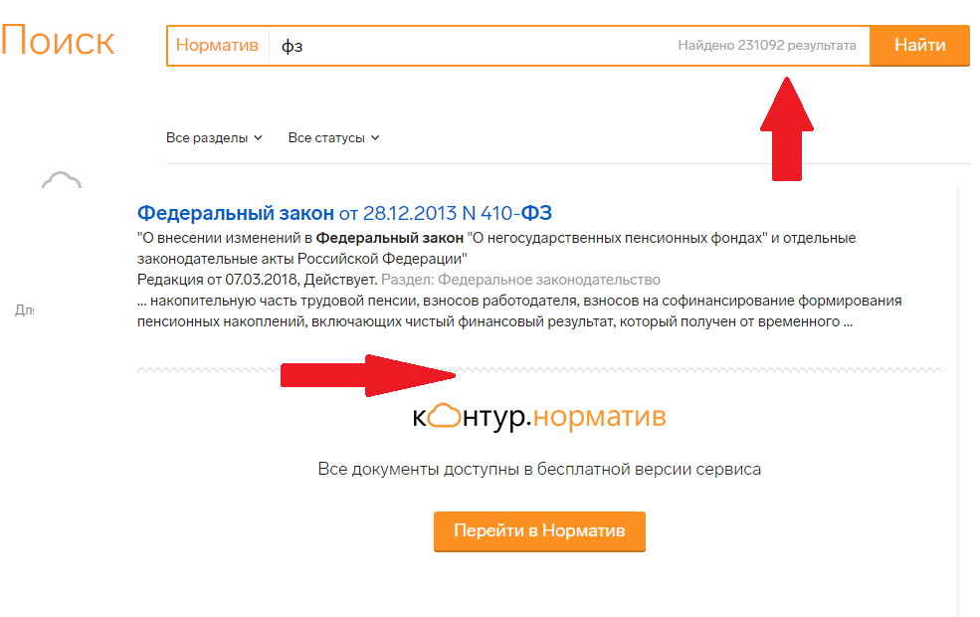
Ожидаемый результат | Внизу страницы появляется пейджинг при количестве результатов более 10

Лист8
В разделе "Организации" отсутствует пейджинг при количестве результатов более 10
Шаги | 1. Нажать https://kontur.ru/search?site=focus
 | 2. Ввести в поиск "фз\федеральные законы"
Факт | Внизу страницы отсутствует пейджинг при количестве результатов поиска более 10 | 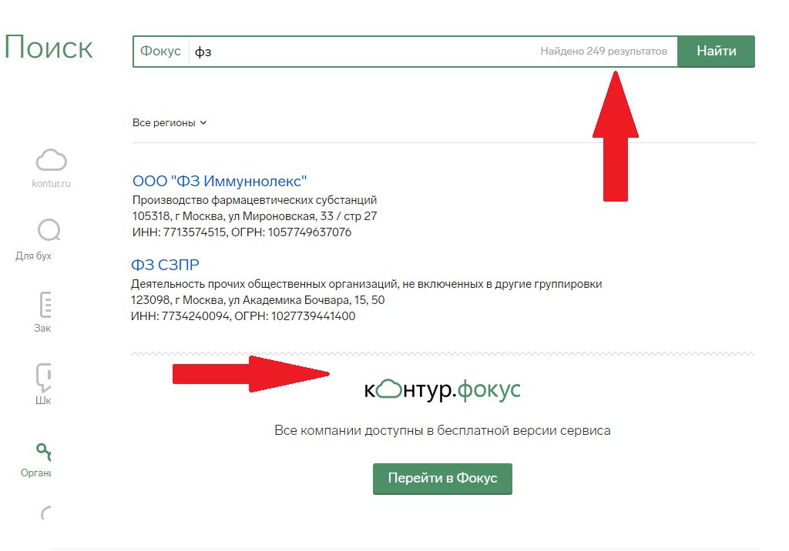
Ожидаемый результат | Внизу страницы появляется пейджинг при количестве результатов более 10

Лист9
В разделе "Закупки" отсутствует пейджинг при количестве результатов поиска более 10
Шаги | 1. Нажать https://kontur.ru/search?site=zakupki
 | 2. Ввести в поиск "ООО"
Факт | Внизу страницы отсутствует пейджинг при количестве результатов более 10 | 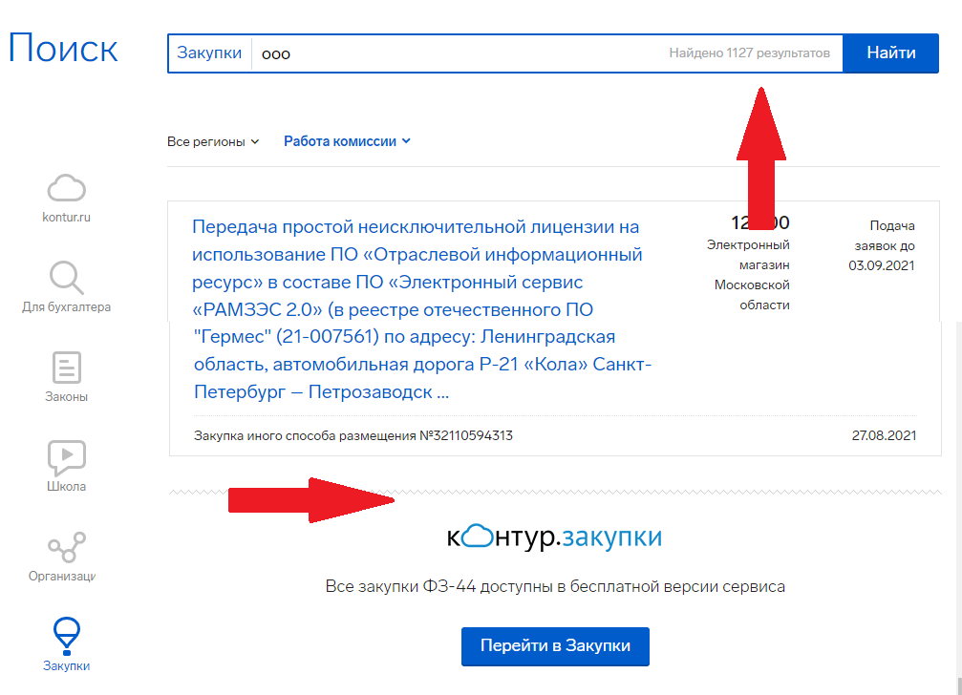
Ожидаемый результат | Внизу страницы появляется пейджинг при количестве результатов более 10

